1
仕様標準 |  |  |  | 名称：TMC17mm標準ブラケット付 コルゲート仕様標準 |  |  |  |  |  | №：I-004

 |  |  |  |  |  |  |  |  |  | ページ：1/2

 | 【目的】
 | TMC17mm標準ブラケット付コルゲートの仕様を標準化する事で、
 | 機能・外観不具合の発生を防止する

 | 【適用範囲】
 | TMC17mm標準ブラケット付コルゲート形状を有する金型

 | 【内容】

 | 《狙い寸法》 《ゲート》 《PL》 《EP配置》 《入れ子割り・ガス抜き》

 | 別紙PDF参照して下さい
参考

4 |  |  |  |  |  |  |  | 承認 | 審査 |  | 起案
3 |  |  |  |  |  |  |  | 2019-12-09 | 2019-12-09 |  | 2019-12-09
2
1 |  | 狙い寸法指示追加・入れ子コマ折れ対策絵追加 |  |  | 2022-02-04 | 三浦 | 杉浦
符号 |  | 改訂内容 |  |  | 改訂日 | 承認 | 作成
【配布先】 |  |  | なし(仕様確認用)
仕様標準は適用範囲が製品形状・金型構造に特化した標準の為、適用可否判断及び詳細不明の際は、上司に確認する事

2
仕様標準 |  | 名称：TMC17mm標準ブラケット付 コルゲート仕様標準 |  | №：I-004

 |  |  |  | ページ：2/2

 | 《その他注意事項》
 | ヒンジ耐寒割れ不具合
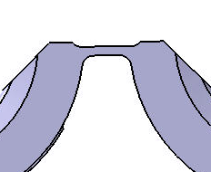
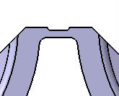
ヒンジ改良形状
ヒンジ旧形状

 | 赤丸部が短く、伸びにくい為、割れやすい |  | 赤丸部が長く、伸びやすい為、割れにくい

 | 【注意】
 | ・ヒンジ部の旧形状製品は、ヒンジ割れ不具合の懸念が大きい為、樹脂の流動方向に磨き加工及び
 | 偏肉狙い指示の事
 | ・成形条件では、樹脂温度を高くし(220℃程度)、保圧時間を短く(1s程度)すると良くなる傾向がある
 | ・旧形状製品は、耐寒条件の見直し(0℃評価)が出来ないかの確認を品証課に確認しておくと良い

 | ロック耐寒割れ不具合
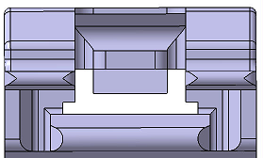
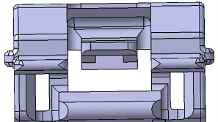
メスロック旧形状
メスロック改良形状

 | 赤丸部が繋がっており、メスロックが |  | 赤丸部がリブ形状になっており
 | 撓みにくい為、割れやすい |  | メスロックが撓みやすく、割れにくい

 | 【注意】
 | ・メスロック部の旧形状製品は、耐寒条件の見直し(0℃評価)が出来ないかの確認を
 | 品証課に確認しておくと良い

仕様標準は適用範囲が製品形状・金型構造に特化した標準の為、適用可否判断及び詳細不明の際は、上司に確認する事

